run serve--跟target有關
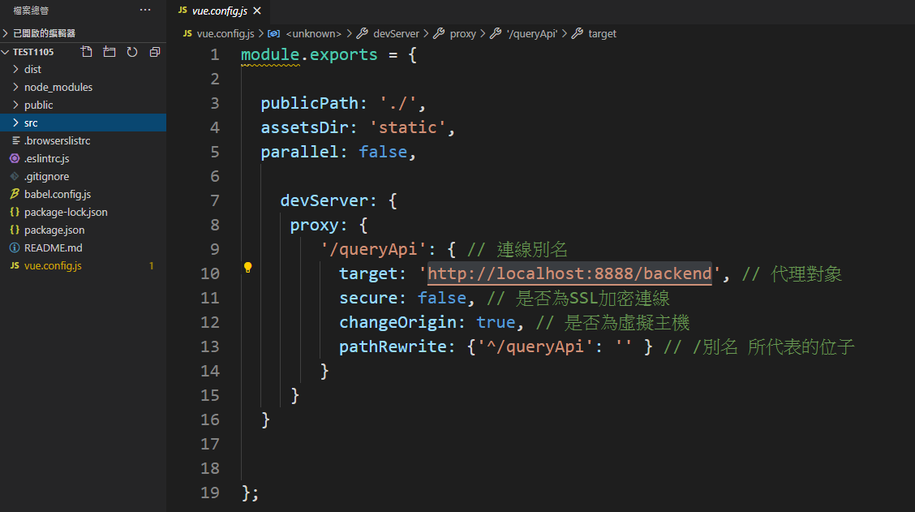
tomcat port號 改8888 npm run serve : /queryApi --> http://localhost:8888/backend npm run build : /queryApi --> /queryApi

結論: 為了避免同源政策，才用target寫法。 run serve : 用tomcat run IntelliJ後台專案 部署tomcat : 須建立連線別名資料夾，裡面放java後臺專案

run build-部署tomcat-就跟target無關了
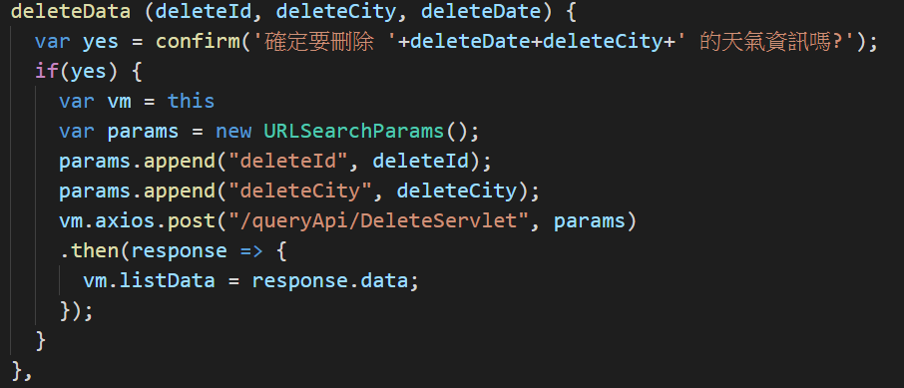

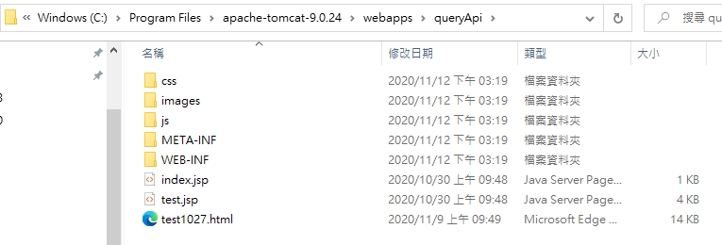

部署tomcat直接進入到Home.vue
